Лист 1
Прайс-лист
МИР ПРЯЖИ

В валюте: руб. (курс 1).
Цены указаны на 07.08.2020

№ | Номенклатура/ Характеристика номенклатуры | Описание | Изображение | Артикул | Цена | Ед. | Остаток | Ссылка на сайт
 | Замок декоративный на 3 нити "Астра" 52-GE068, 22*17 мм, упак./2 шт. | Замок декоративный на 3 нити "Астра" 52-GE068, 22*17 мм, упак./2 шт. | 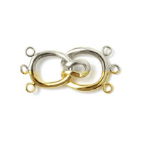 | 7710008 | 137.04 |  |  | Изображение
 | Замок декоративный на 3 нити "Астра" 52-GE068, 22*17 мм, упак./2 шт. (золото) |  | 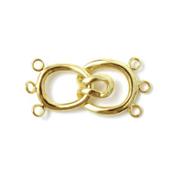 |  | 137.04 | упак | 6 | Изображение
 | Замок декоративный на 3 нити "Астра" 52-GE068, 22*17 мм, упак./2 шт. (серебро) |  | 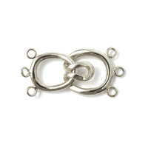 |  | 137.04 | упак | 2 | Изображение
 | Замок для бус декоративный "Астра" 7707277 51-А12, 14х9мм, 2шт/упак, цвет: серебро | Замок для бус декоративный "Астра" 7707277 51-А12, 14х9мм, 2шт/упак, цвет: серебро | 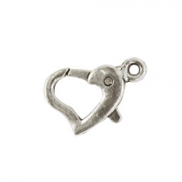 | 7707277 | 50.91 |  |  | Изображение
 | Замок для бус декоративный "Астра" 7707277 51-А12, 14х9мм, 2шт/упак, цвет: серебро |  |  |  | 50.91 | упак | 159 | Изображение
 | Застежка для бус "Астра" 7704272 Кольцо, 6мм (20шт/уп) цвет: латунь | Застежка для бус "Астра" 7704272 Кольцо, 6мм (20шт/уп) цвет: латунь | 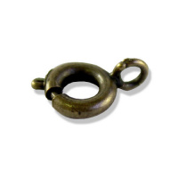 | 7704272 | 50.85 |  |  | Изображение
 | Застежка для бус "Астра" 7704272 Кольцо, 6мм (20шт/уп) цвет: латунь |  |  |  | 50.85 | упак | 29 | Изображение
 | Застежка для бус "Астра" 7704272 Кольцо, 6мм (20шт/уп) цвет: медь | Застежка для бус "Астра" 7704272 Кольцо, 6мм (20шт/уп) цвет: медь |  | 7704272 | 50.85 |  |  | Изображение
 | Застежка для бус "Астра" 7704272 Кольцо, 6мм (20шт/уп) цвет: медь |  |  |  | 50.85 | упак | 8 | Изображение
 | Застежка для бус "Астра" 7704273 Кольцо, 9мм (20шт/уп) цвет: медь | Застежка для бус "Астра" 7704273 Кольцо, 9мм (20шт/уп) цвет: медь | 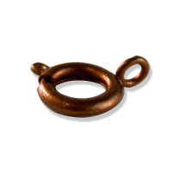 | 7704273 | 94.25 |  |  | Изображение
 | Застежка для бус "Астра" 7704273 Кольцо, 9мм (20шт/уп) цвет: медь |  |  |  | 94.25 | упак | 14 | Изображение
 | Застежка для бус "Астра" 7704274 магнитная, 5*16мм (2шт/уп) цвет: золото | Застежка для бус "Астра" 7704274 магнитная, 5*16мм (2шт/уп) цвет: золото | 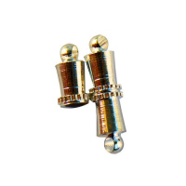 | 7704274 | 58.00 |  |  | Изображение
 | Застежка для бус "Астра" 7704274 магнитная, 5*16мм (2шт/уп) цвет: золото |  |  |  | 58.00 | упак | 2 | Изображение
 | Кисти для бижутерии АСТРА 1,5 см, и/замша, пара | Кисти для бижутерии АСТРА 1,5 см, и/замша, пара | 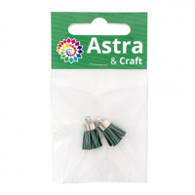 | 7723930 | 25.20 |  |  | Изображение
 | Кисти для бижутерии АСТРА 1,5 см, и/замша, пара (белый) |  | 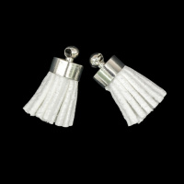 |  | 25.20 | шт | 6 | Изображение
 | Кисти для бижутерии АСТРА 1,5 см, и/замша, пара (черный) |  | 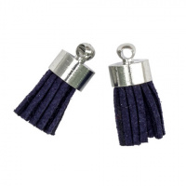 |  | 25.20 | шт | 4 | Изображение
 | Кисти для бижутерии АСТРА 9,5 см, пара | Кисти для бижутерии АСТРА 9,5 см, пара | 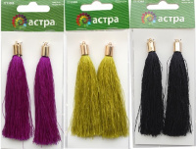 | 7715385 | 45.50 |  |  | Изображение
 | Кисти для бижутерии АСТРА 9,5 см, пара (7260 - чёрный) |  | 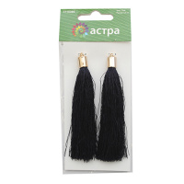 |  | 45.50 | шт | 2 | Изображение
 | Кольцо для бус "Астра" 7704260 0,8*7мм, (100шт/уп) цвет: черный никель | Кольцо для бус "Астра" 7704260 0,8*7мм, (100шт/уп) цвет: черный никель | 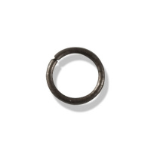 | 7704260 | 38.75 |  |  | Изображение
 | Кольцо для бус "Астра" 7704260 0,8*7мм, (100шт/уп) цвет: черный никель |  |  |  | 38.75 | упак | 1 | Изображение
 | Кольцо для бус "Астра" 7704277 двойное, 0,7*5мм (20шт/уп) цвет: латунь | Кольцо для бус "Астра" 7704277 двойное, 0,7*5мм (20шт/уп) цвет: латунь | 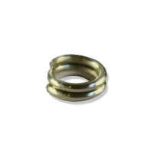 | 7704277 | 41.79 |  |  | Изображение
 | Кольцо для бус "Астра" 7704277 двойное, 0,7*5мм (20шт/уп) цвет: латунь |  |  |  | 41.79 | упак | 15 | Изображение
 | Кольцо для бус "Астра" 7704277 двойное, 0,7*5мм (20шт/уп) цвет: медь | Кольцо для бус "Астра" 7704277 двойное, 0,7*5мм (20шт/уп) цвет: медь | 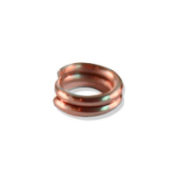 | 7704277 | 41.79 |  |  | Изображение
 | Кольцо для бус "Астра" 7704277 двойное, 0,7*5мм (20шт/уп) цвет: медь |  |  |  | 41.79 | упак | 62 | Изображение
 | Кольцо для бус "Астра" 7704277 двойное, 0,7*5мм (20шт/уп) цвет: черный никель | Кольцо для бус "Астра" 7704277 двойное, 0,7*5мм (20шт/уп) цвет: черный никель | 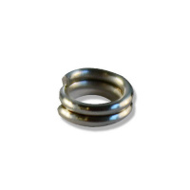 | 7704277 | 41.79 |  |  | Изображение
 | Кольцо для бус "Астра" 7704277 двойное, 0,7*5мм (20шт/уп) цвет: черный никель |  |  |  | 41.79 | упак | 10 | Изображение
 | Основа для броши, 16 мм,золото упак./20 шт., 'Астра' | Основа для броши, 16 мм,золото упак./20 шт., 'Астра' |  | 7704199 | 88.15 |  |  | Изображение
 | Основа для броши, 16 мм,золото упак./20 шт., 'Астра' |  |  |  | 88.15 | упак | 1 | Изображение
 | Основа для броши, 16 мм,серебро упак./20 шт., 'Астра' | Основа для броши, 16 мм,серебро упак./20 шт., 'Астра' | 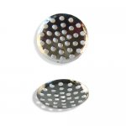 | 7704199 | 88.15 |  |  | Изображение
 | Основа для броши, 16 мм,серебро упак./20 шт., 'Астра' |  |  |  | 88.15 | упак | 20 | Изображение
 | Основа для серег "Астра" 7704262 Кольцо без замка 0,7*25мм (20шт/уп) цвет: золото | Основа для серег "Астра" 7704262 Кольцо без замка 0,7*25мм (20шт/уп) цвет: золото | 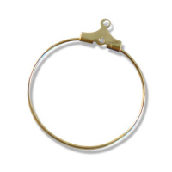 | 7704262 | 66.73 |  |  | Изображение
 | Основа для серег "Астра" 7704262 Кольцо без замка 0,7*25мм (20шт/уп) цвет: золото |  |  |  | 66.73 | упак | 23 | Изображение
 | Основа для серег "Астра" 7704275 Крючок с бусиной, 18мм (20шт/уп) цвет: медь | Основа для серег "Астра" 7704275 Крючок с бусиной, 18мм (20шт/уп) цвет: медь | 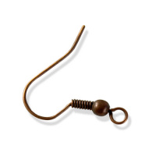 | 7704275 | 25.37 |  |  | Изображение
 | Основа для серег "Астра" 7704275 Крючок с бусиной, 18мм (20шт/уп) цвет: медь |  |  |  | 25.37 | упак | 50 | Изображение
 | Основа для серег "Астра" 7704275 Крючок с бусиной, 18мм (20шт/уп) цвет: никель | Основа для серег "Астра" 7704275 Крючок с бусиной, 18мм (20шт/уп) цвет: никель | 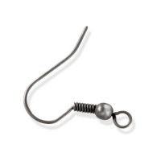 | 7704275 | 25.37 |  |  | Изображение
 | Основа для серег "Астра" 7704275 Крючок с бусиной, 18мм (20шт/уп) цвет: никель |  |  |  | 25.37 | упак | 12 | Изображение
 | Основа для серег "Астра" 7704275 Крючок с бусиной, 18мм (20шт/уп) цвет: серебро | Основа для серег "Астра" 7704275 Крючок с бусиной, 18мм (20шт/уп) цвет: серебро | 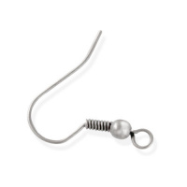 | 7704275 | 25.37 |  |  | Изображение
 | Основа для серег "Астра" 7704275 Крючок с бусиной, 18мм (20шт/уп) цвет: серебро |  |  |  | 25.37 | упак | 2 | Изображение
 | Основа для серег "Астра" 7704276 Крючок простой 15мм (20шт/уп) цвет: латунь | Основа для серег "Астра" 7704276 Крючок простой 15мм (20шт/уп) цвет: латунь | 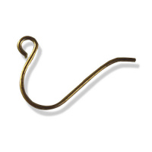 | 7704276 | 21.76 |  |  | Изображение
 | Основа для серег "Астра" 7704276 Крючок простой 15мм (20шт/уп) цвет: латунь |  |  |  | 21.76 | упак | 113 | Изображение
 | Основа для серег "Астра" 7704276 Крючок простой 15мм (20шт/уп) цвет: медь | Основа для серег "Астра" 7704276 Крючок простой 15мм (20шт/уп) цвет: медь | 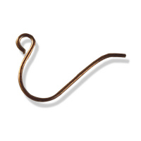 | 7704276 | 21.76 |  |  | Изображение
 | Основа для серег "Астра" 7704276 Крючок простой 15мм (20шт/уп) цвет: медь |  |  |  | 21.76 | упак | 142 | Изображение
 | Основа для серег "Астра" 7704276 Крючок простой 15мм (20шт/уп) цвет: никель | Основа для серег "Астра" 7704276 Крючок простой 15мм (20шт/уп) цвет: никель | 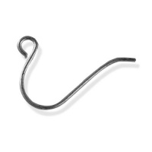 | 7704276 | 21.76 |  |  | Изображение
 | Основа для серег "Астра" 7704276 Крючок простой 15мм (20шт/уп) цвет: никель |  |  |  | 21.76 | упак | 165 | Изображение
 | Основа для серег "Астра" 7704276 Крючок простой 15мм (20шт/уп) цвет: серебро | Основа для серег "Астра" 7704276 Крючок простой 15мм (20шт/уп) цвет: серебро |  | 7704276 | 21.76 |  |  | Изображение
 | Основа для серег "Астра" 7704276 Крючок простой 15мм (20шт/уп) цвет: серебро |  |  |  | 21.76 | упак | 172 | Изображение
 | Основа для серег "Астра", 7704344, гвоздик 0.7*13.5*5 мм, 20 шт. | Основа для серег "Астра", 7704344, гвоздик 0.7*13.5*5 мм, 20 шт. | 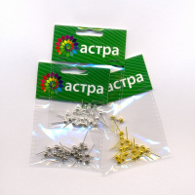 | 7704344 | 53.43 |  |  | Изображение
 | Основа для серег "Астра", 7704344, гвоздик 0.7*13.5*5 мм, 20 шт. (золото) |  | 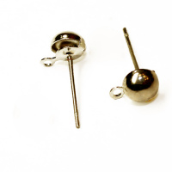 |  | 53.43 | упак | 11 | Изображение
 | Основа для серег "Астра", 7704344, гвоздик 0.7*13.5*5 мм, 20 шт. (никель) |  | 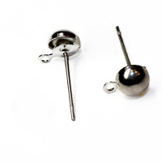 |  | 53.43 | упак | 16 | Изображение
 | Основа для серег "Астра", 7704344, гвоздик 0.7*13.5*5 мм, 20 шт. (серебро) |  | 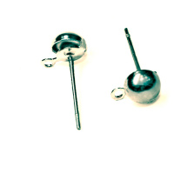 |  | 53.43 | упак | 8 | Изображение
 | Основа для серег "Крючок с бусиной", 18мм упак.-4шт. цвет:золото | Основа для серег "Крючок с бусиной", 18мм упак.-4шт. цвет:золото | 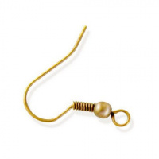 | 7719693 | 13.10 |  |  | Изображение
 | Основа для серег "Крючок с бусиной", 18мм упак.-4шт. цвет:золото |  |  |  | 13.10 | упак | 1 | Изображение
 | Основа для серег "Крючок с бусиной", 18мм упак.-4шт. цвет:никель | Основа для серег "Крючок с бусиной", 18мм упак.-4шт. цвет:никель | 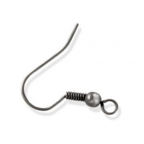 | 7719693 | 13.10 |  |  | Изображение
 | Основа для серег "Крючок с бусиной", 18мм упак.-4шт. цвет:никель |  |  |  | 13.10 | упак | 29 | Изображение
 | Переходник на 4 нити | Переходник на 4 нити | 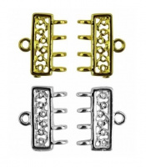 | MB00220 | 28.50 |  |  | Изображение
 | Переходник на 4 нити (золотой) |  |  |  | 28.50 | шт | 2 | Изображение
 | Шапочка для бус 7705716 FIN0944, d-12мм, 30 шт/уп, цвет: медь | Шапочка для бус 7705716 FIN0944, d-12мм, 30 шт/уп, цвет: медь | 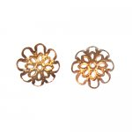 | 7705716 | 32.84 |  |  | Изображение
 | Шапочка для бус 7705716 FIN0944, d-12мм, 30 шт/уп, цвет: медь |  |  |  | 32.84 | упак | 28 | Изображение
 | Шапочка для бус 7709538 FIN1277, 14*4мм, 30шт/упак, цвет: медь | Шапочка для бус 7709538 FIN1277, 14*4мм, 30шт/упак, цвет: медь | 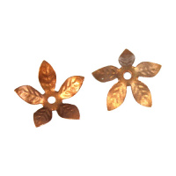 | 7709538 | 32.89 |  |  | Изображение
 | Шапочка для бус 7709538 FIN1277, 14*4мм, 30шт/упак, цвет: медь |  |  |  | 32.89 | упак | 20 | Изображение
 | Шапочка для бус 7709540 FIN1261, 7*1мм, 30шт/упак, цвет: медь | Шапочка для бус 7709540 FIN1261, 7*1мм, 30шт/упак, цвет: медь | 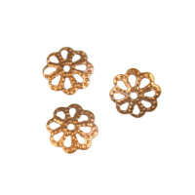 | 7709540 | 14.63 |  |  | Изображение
 | Шапочка для бус 7709540 FIN1261, 7*1мм, 30шт/упак, цвет: медь |  |  |  | 14.63 | упак | 11 | Изображение
 | Шапочка для бус 7709545 FIN1285, 14*3мм, 30шт/упак, цвет: золото | Шапочка для бус 7709545 FIN1285, 14*3мм, 30шт/упак, цвет: золото | 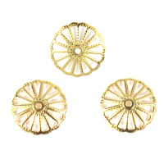 | 7709545 | 32.78 |  |  | Изображение
 | Шапочка для бус 7709545 FIN1285, 14*3мм, 30шт/упак, цвет: золото |  |  |  | 32.78 | упак | 1 | Изображение
 | Шапочка для бус 7709545 FIN1285, 14*3мм, 30шт/упак, цвет: медь | Шапочка для бус 7709545 FIN1285, 14*3мм, 30шт/упак, цвет: медь | 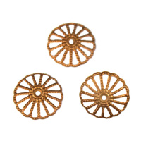 | 7709545 | 32.78 |  |  | Изображение
 | Шапочка для бус 7709545 FIN1285, 14*3мм, 30шт/упак, цвет: медь |  |  |  | 32.78 | упак | 20 | Изображение
 | Шапочка для бус 7709546 FIN0636, 6мм, 30шт/упак, цвет: золото | Шапочка для бус 7709546 FIN0636, 6мм, 30шт/упак, цвет: золото | 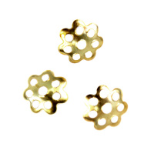 | 7709546 | 14.52 |  |  | Изображение
 | Шапочка для бус 7709546 FIN0636, 6мм, 30шт/упак, цвет: золото |  |  |  | 14.52 | упак | 4 | Изображение
 | Шапочка для бус 7709546 FIN0636, 6мм, 30шт/упак, цвет: медь | Шапочка для бус 7709546 FIN0636, 6мм, 30шт/упак, цвет: медь | 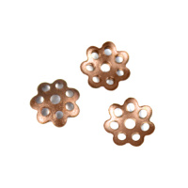 | 7709546 | 14.52 |  |  | Изображение
 | Шапочка для бус 7709546 FIN0636, 6мм, 30шт/упак, цвет: медь |  |  |  | 14.52 | упак | 8 | Изображение
 | Штифт "Астра" 7704268 с круглой головкой, 0,6*50мм, (200шт/уп) цвет: золото | Штифт "Астра" 7704268 с круглой головкой, 0,6*50мм, (200шт/уп) цвет: золото |  | 7704268 | 77.72 |  |  | Изображение
 | Штифт "Астра" 7704268 с круглой головкой, 0,6*50мм, (200шт/уп) цвет: золото |  |  |  | 77.72 | упак | 38 | Изображение
 | Штифт "Астра" 7704270 с петлей, 0,7*30мм, (200шт/уп) цвет: латунь | Штифт "Астра" 7704270 с петлей, 0,7*30мм, (200шт/уп) цвет: латунь |  | 7704270 | 89.83 |  |  | Изображение
 | Штифт "Астра" 7704270 с петлей, 0,7*30мм, (200шт/уп) цвет: латунь |  |  |  | 89.83 | упак | 50 | Изображение
 | Штифт "Астра" 7704270 с петлей, 0,7*30мм, (200шт/уп) цвет: черный никель | Штифт "Астра" 7704270 с петлей, 0,7*30мм, (200шт/уп) цвет: черный никель |  | 7704270 | 89.83 |  |  | Изображение
 | Штифт "Астра" 7704270 с петлей, 0,7*30мм, (200шт/уп) цвет: черный никель |  |  |  | 89.83 | упак | 97 | Изображение
 | Штифт "Астра" 7704271 с плоской головкой, 0,7*30мм, (200шт/уп) цвет: золото | Штифт "Астра" 7704271 с плоской головкой, 0,7*30мм, (200шт/уп) цвет: золото |  | 7704271 | 89.83 |  |  | Изображение
 | Штифт "Астра" 7704271 с плоской головкой, 0,7*30мм, (200шт/уп) цвет: золото |  |  |  | 89.83 | упак | 20 | Изображение
 | Штифт "Астра" 7704271 с плоской головкой, 0,7*30мм, (200шт/уп) цвет: латунь | Штифт "Астра" 7704271 с плоской головкой, 0,7*30мм, (200шт/уп) цвет: латунь |  | 7704271 | 89.83 |  |  | Изображение
 | Штифт "Астра" 7704271 с плоской головкой, 0,7*30мм, (200шт/уп) цвет: латунь |  |  |  | 89.83 | упак | 44 | Изображение
 | Штифт "Астра" 7704271 с плоской головкой, 0,7*30мм, (200шт/уп) цвет: медь | Штифт "Астра" 7704271 с плоской головкой, 0,7*30мм, (200шт/уп) цвет: медь |  | 7704271 | 89.83 |  |  | Изображение
 | Штифт "Астра" 7704271 с плоской головкой, 0,7*30мм, (200шт/уп) цвет: медь |  |  |  | 89.83 | упак | 33 | Изображение
 | Штифт "Астра" 7704271 с плоской головкой, 0,7*30мм, (200шт/уп) цвет: черный никель | Штифт "Астра" 7704271 с плоской головкой, 0,7*30мм, (200шт/уп) цвет: черный никель |  | 7704271 | 89.83 |  |  | Изображение
 | Штифт "Астра" 7704271 с плоской головкой, 0,7*30мм, (200шт/уп) цвет: черный никель |  |  |  | 89.83 | упак | 86 | Изображение

